Sheet1
웹 포트폴리오
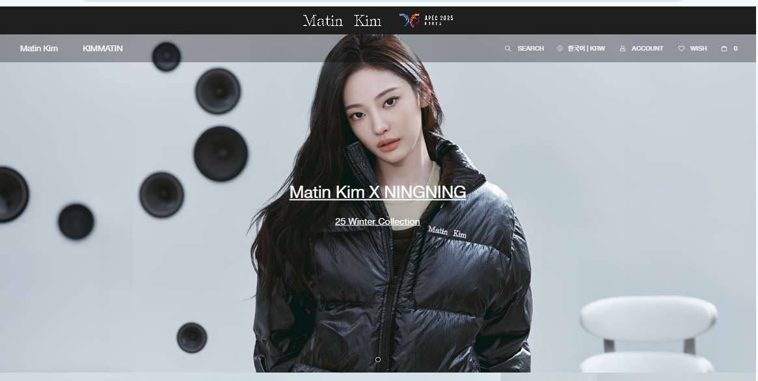
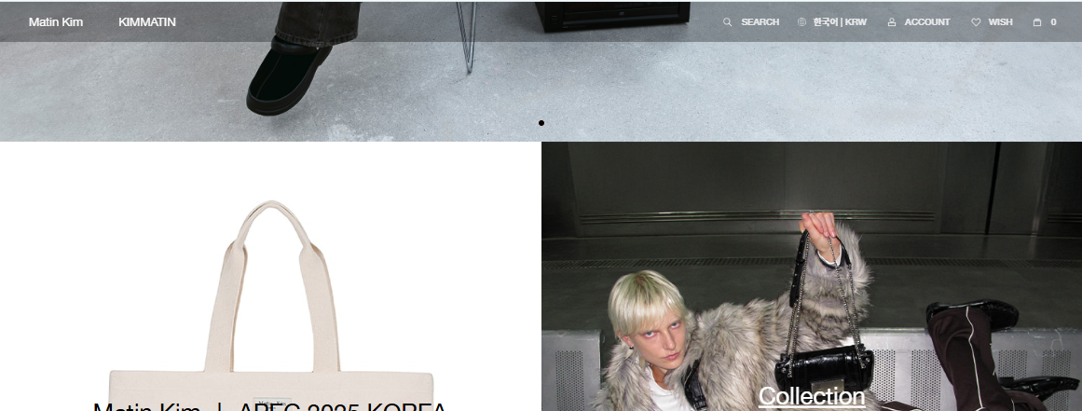

상단 헤더 블랙배경 / 브랜드 로고이미지_중앙 |  |  | nav는 기본 블랙+투명하게
 |  |  | 마우스 올리면 화이트 |  | 마우스 스크롤시
 |  |  | 각 메뉴에 마우스 올리면 화이트

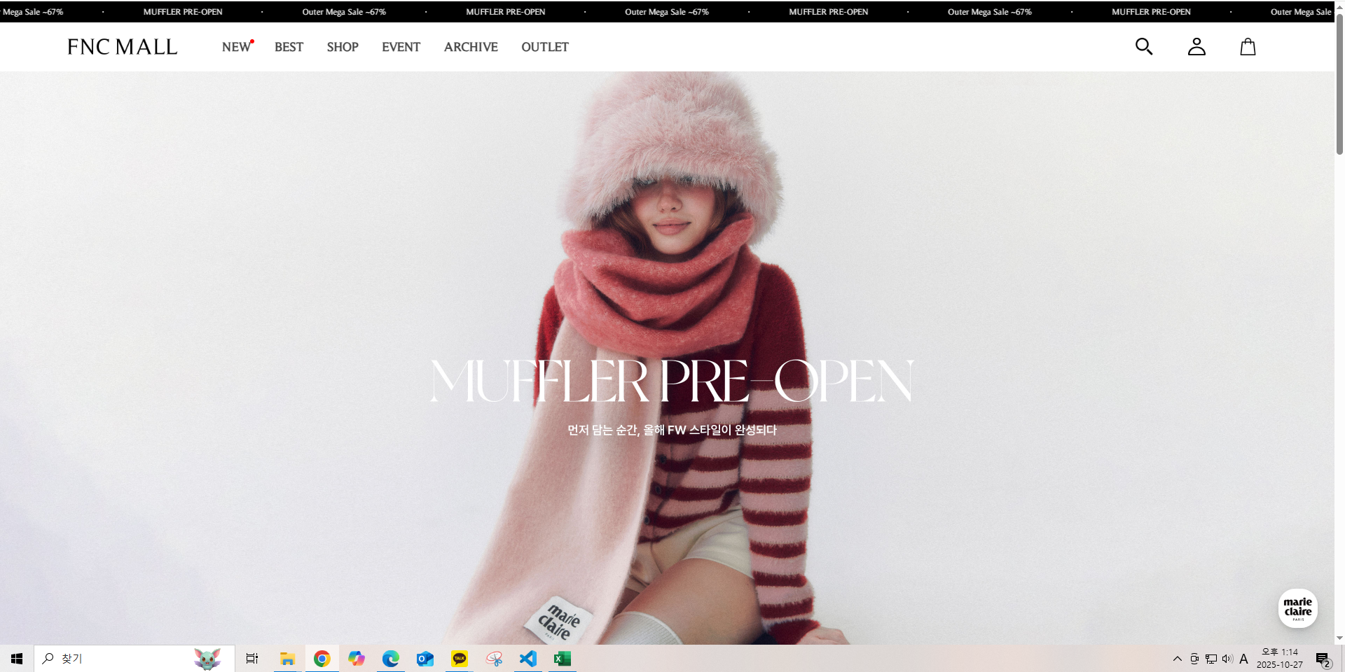
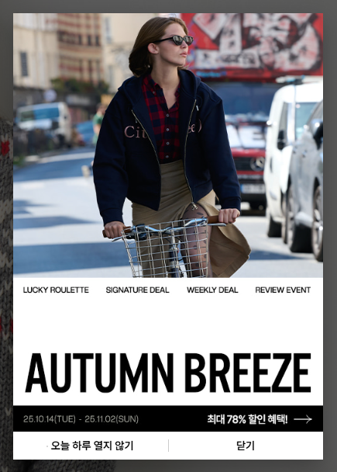
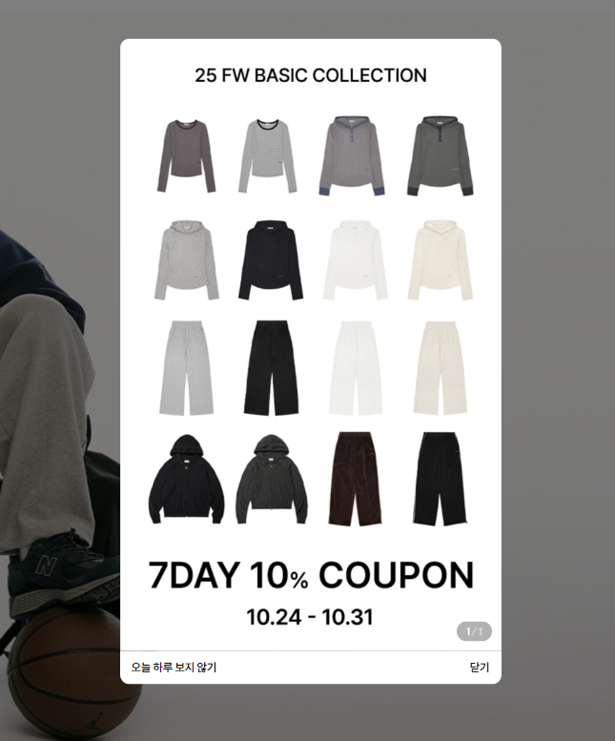

 |  |  |  | ★팝업창

동그라미 버튼 있는 자동 슬라이드 이미지 5개

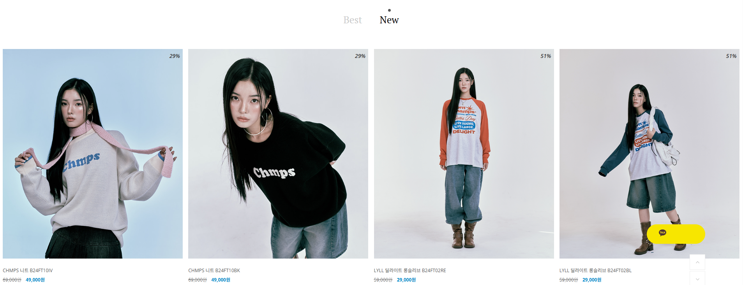

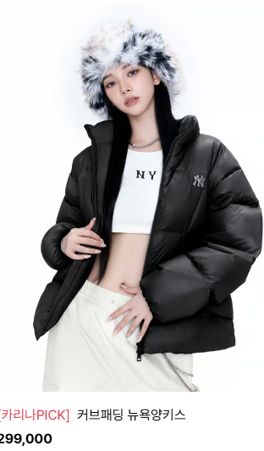
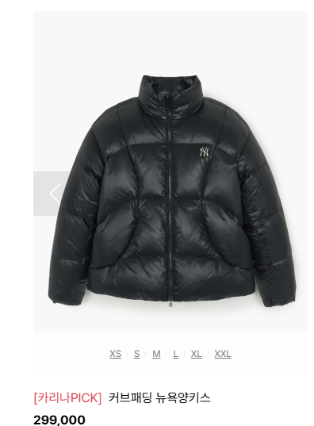

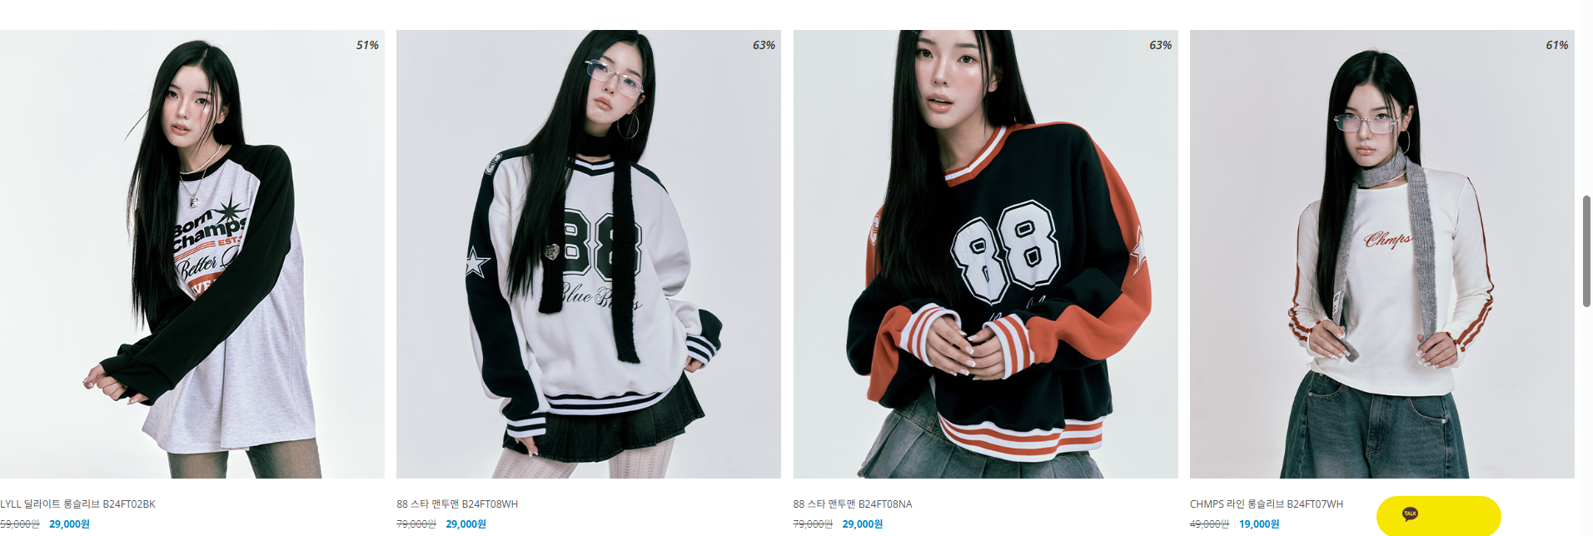

제품 Best/New 텝메뉴
제품 4or5개

마우스 호버하면 기존제품컷 -> 모델컷

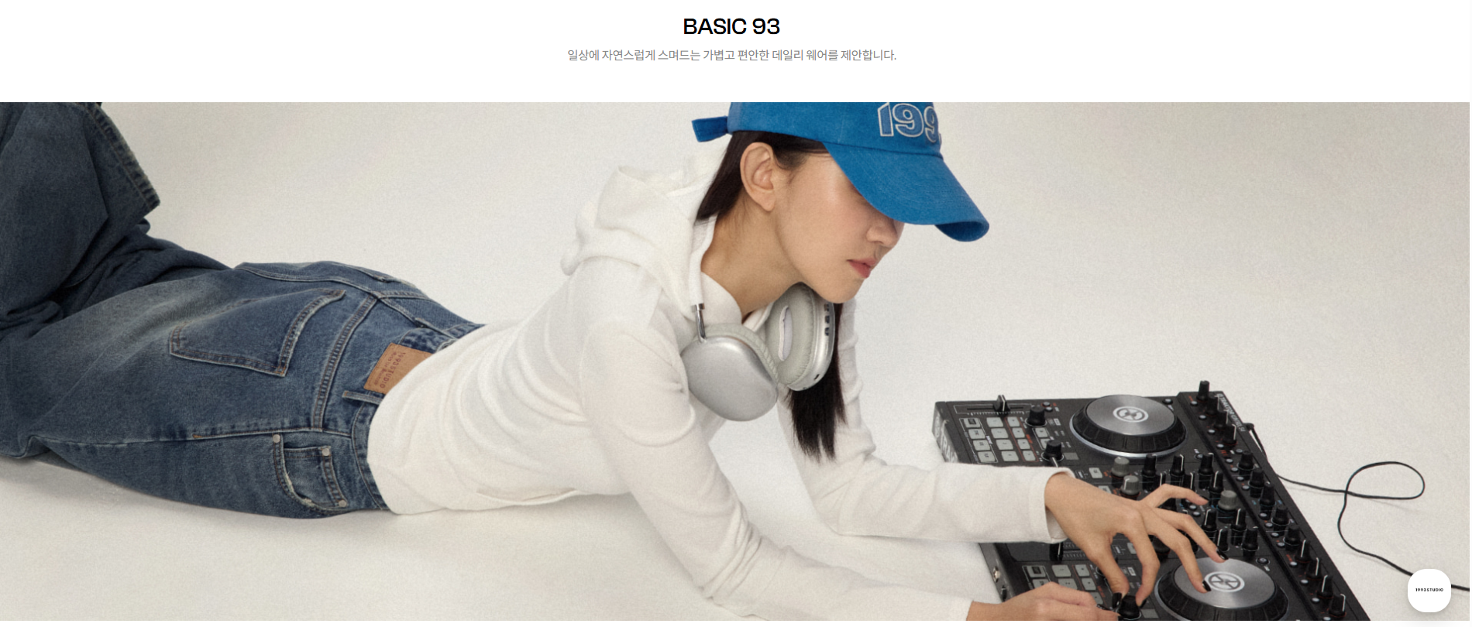

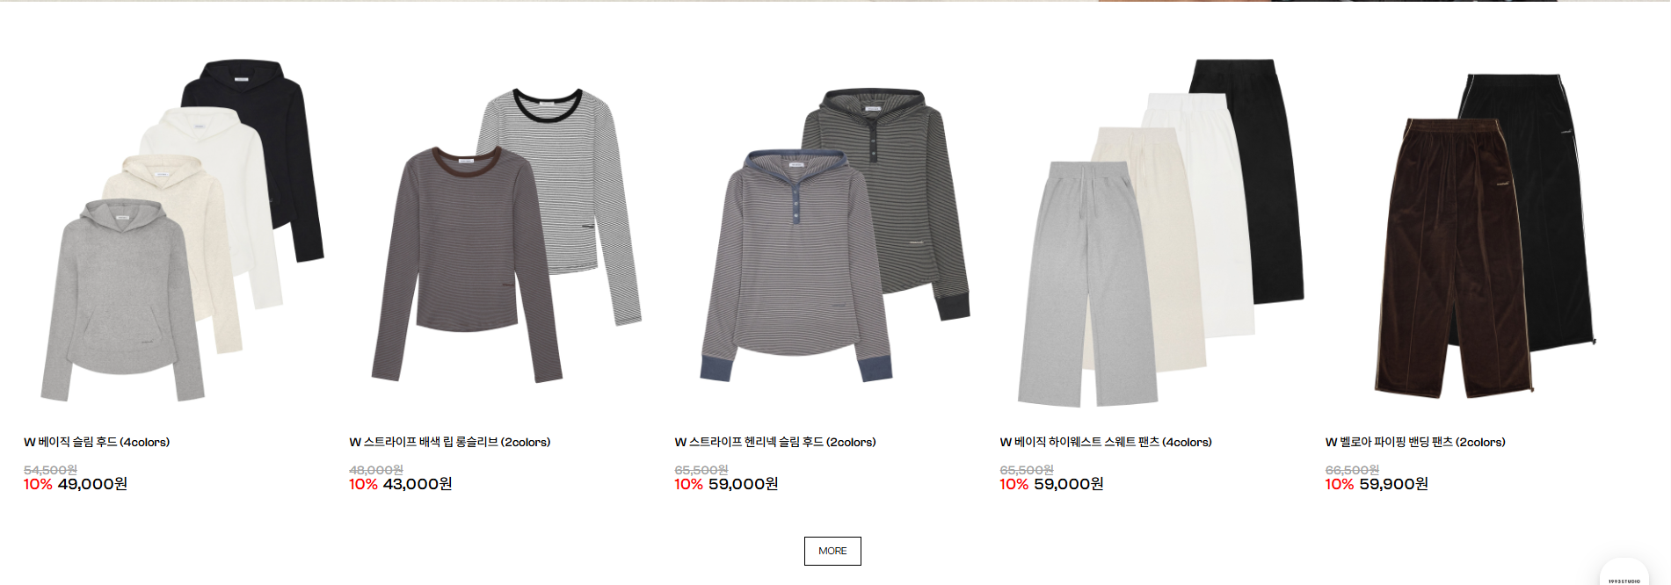

 | 주력상품 라인 아이템이나 / 콜라보아이템 뽑아서

 | 제품은 자동슬라이드 효과 호버시 커지는

하단 시딩이미지? 협찬이미지
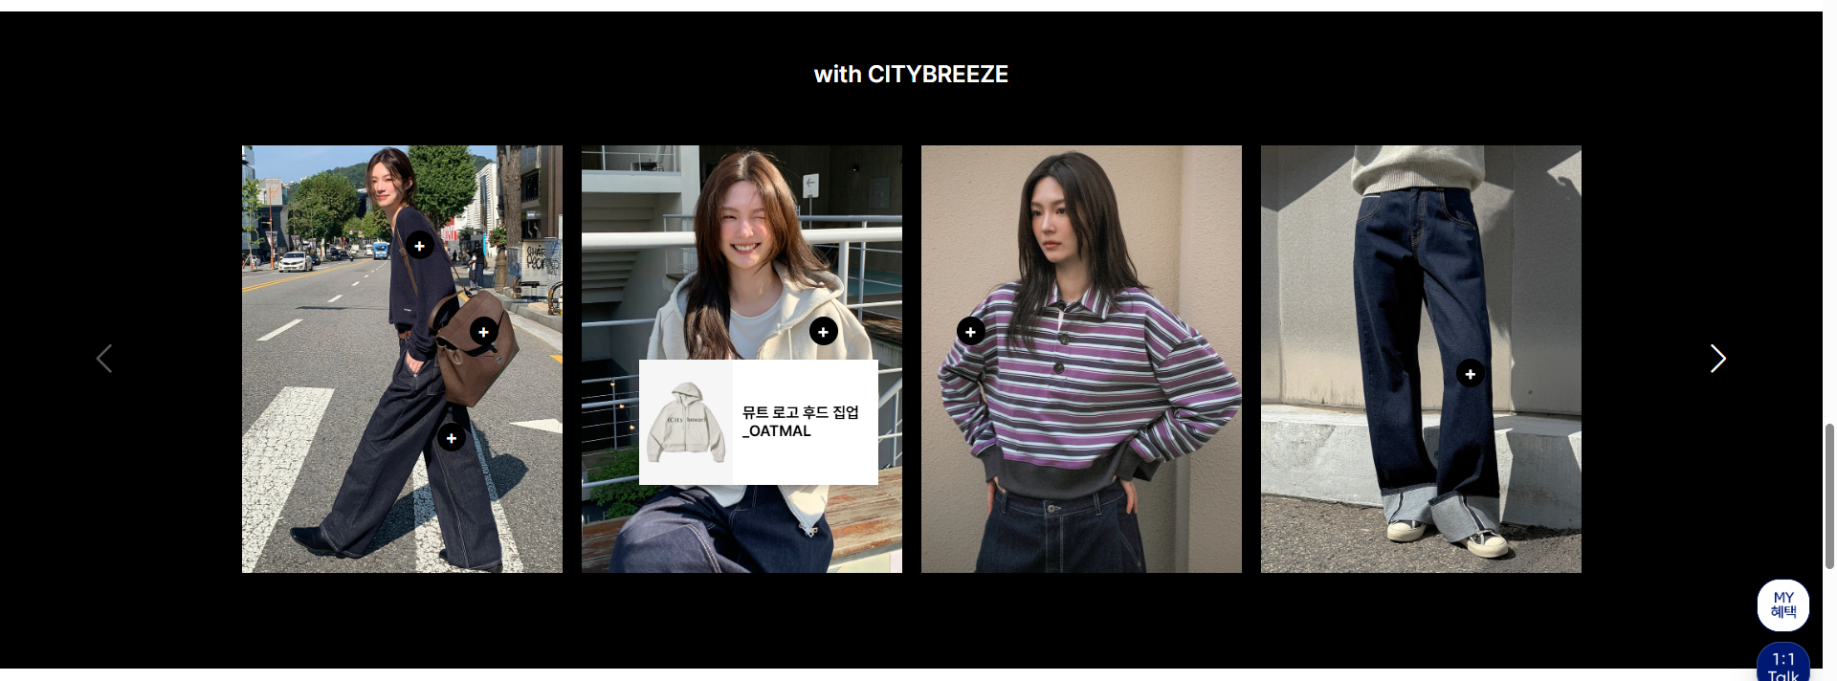

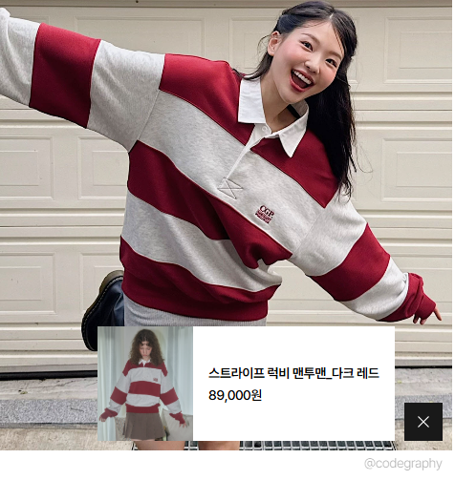

 |  | 마우스 클릭시.
 |  | 제품정보 보임

푸터 정보는 깔끔하게
SNS(인스타그램/유튜브/카카오톡)

